SEGMENTO RECUPERACION
S E G M E N T O S D E R E C U P E R A C I Ó N
Responsable:

Fecha: | 2025-08-22 | SUBESTACIONES |  | CIRCUITOS AÉREOS Y SUBTERRANEOS |  | TRANSFORMADORES DE POTENCIA |  | COMPENSACION REACTIVA |  | PROTECCIONES, SUPERVISION Y CONTROL |  | INVERSIONES

ESTADO | NUEVA ESPARTA | Cantidad | Inversión | Cantidad | Inversión | Cantidad | Inversión | Cantidad | Inversión | Cantidad | Inversión | INVERSIONES
 |  | 8/213 | 1,455,125.65 € | 38/94 | 5,615,980.57 € | 16/213 | 7,350,000.00 € | 36/15,7 | 87,415.56 € | 29 | 314,724.33 € | 14,823,246.11 €

RESTRICCIONES OPERATIVAS DE DISTRIBUCIÓN. CED |  | 46/213 | 664,217.65 € | 29/94 | 1,762,556.55 € |  |  |  |  |  |  | 2,426,774.20 €

PROBLEMÁTICA EN DISTRIBUCION A NIVEL DE ESTADO |  | 6/213 | 790,908.00 € | 9/94 | 3,853,424.02 € | 4/213 | 7,350,000.00 € | 36/15,7 | 87,415.56 € |  |  | 12,081,747.58 €

RECUPERACION REQUERIDA POR USUARIOS (PÚBLICO/PRIVADOS)

EQUIPOS (INTERRUPTORES, TRANSF. DE DISTRIBUCIÓN, SECCIONADORES, ETC) |  | SE REQUIERE CON SUMA URGENCIA LA CONSTRUCCIÓN DE UN PÓRTICO PROVISIONAL (4 SALIDAS) PARA ACONDICIONAR LA SUBESTACIÓN MORROPO (POSEE UN SOLO CIRCUITO EN BARRA 1 Y 2 EN BARRA 2). A CORTO PLAZO (2025-2026) SE REQUIERE AUMENTO DE POTENCIA EN SUBESTACIÓN AEROPUERTO TR-1 DE 7.5 MVA A 15/20 MVA. SE REQUIERE UN PROMEDIO DE 33 TRANSFORMADORES DE DISTRIBUCIÓN POR MES, SE REQUIEREN 216 SECCIONADORAS PARA NORMALIZAR TOPOLOGÍA DE CIRCUITOS CON PEORES FMIK, URGENTEMENTE SE REQUIEREN AL MENOS 3 RECONECTADORES 13.8 KV PARA 2025-2026. . SECCIONADORAS DE 34.5 KV Y 13.8 KV. CORTACOORIENTES Y FUSIBLES. Importante: se requiere; radiadores y ventiladores para trafromadores de potencia reportados.

MATERIALES DE ALTA ROTACIÓN |  | TEIPES DE GOMA Y PLÁSTICO, PORTAFUSIBLES CON FUSIBLES (3,6,8,12,20,25,40 Y 80 A), CONECTORES BIMETÁLICOS DE DIFERENTES CALIBRES, AISLADORES POLIMÉRICOS Y DE PORCELANAS, COPAS TERMINALES, CONECTORES KS DE DIFERENTES MEDIDAS, CONECTORES TIPO AMPAC DE DIFERENTES CALIBRES, TORNILLOS TIPO CARRUAJE, PLETINAS Y CRUCETAS, ABRAZADERAS, GRILLETES, PALILLOS, |  |  |  |  |  |  |  |  |  | 129,230.90 €

 |  |  |  |  |  |  |  |  |  | TOTAL MMEUROS |  | 14,952,477.01 €

REALIZADO POR: ING. JOSÉ CORASPE

PRTSEN
EL PROYECTO 564 YA SE HA REPORTADO QUE SE ESTÁ AVANZANDO CON RECURSOS PROPIOS DE LA CORPORACION Y CON RE-INGENIERIA. NO SE ELIMINA PERO NO DEBE CONSIDERASE DENTRO DEL PLAN 2025-2031. HAY POSIBILIDAD DE CULMINAR ANTES DE DIC-2025,. igual el 574
N° | NOMBRE DEL PROYECTO | DESCRIPCION DEL PROYECTO | ALCANCE DEL PROYECTO | SITUACION ACTUAL DEL PROYECTO | IMPACTO PARA EL SEN (BENEFICIOS) | MONTO INVERSIÓN | LAPSO DE EJECUCION DEL PROYECTO ( EN NRO DE MESES) | FASE DEL PROYECTO (CON INGENIERIA DETALLE, CON IINGENIERIA CONCEPTUAL, EN PLANIFICACION) | ESTATUS DEL PROYECTO (EN EJECUCION, POR EJECUTAR, PARALIZADO, EJECUTADO) | TIPO DE INSTALACION | NOMBRE DE LA INSTALACION | NIVEL DE TENSION DE LA INSTALACION | UNIDAD DE MEDIDA ( MVA, MW, km) | CAPACIDAD O KM o MVAR | ESTADO | MUNICIPIO | DIRECCION DE LA INSTACION | FECHA DE ATENCION | AÑO DE ATENCIÓN | FECHA INICIO DEL PROYECTO | FECHA FIN DEL PROYECTO | DESEMBOLSO $ 2025 | DESEMBOLSO $ 2026 | DESEMBOLSO $ 2027 | DESEMBOLSO $ 2028 | DESEMBOLSO $ 2029 | DESEMBOLSO $ 2030 | DESEMBOLSO $ 2031 | PRT-ESTADO-NNN | TIPO | OBSERVACION1 | OBSERVACION2 | FECHA ACTUALIZACION DE LOS PROYECTOS
...

FICHA PROYECTO 561
PRTSEN 2025-2031
PRT-ESTADO-NNN
PRT-NUEVA ESPARTA-561
ESTADO | MUNICIPIO | DIRECCION |  | SITUACION ACTUAL DEL PROYECTO | FASE DEL PROYECTO | TIPO DE INSTALACIÓN | NOMBRE DE LA INSTALACIÓN | NIVEL DE TENSIÓN | UNIDAD DE MEDIDA ( MVA, MW, km) | CAPACIDAD KM o MVAR
NUEVA ESPARTA | MARIÑO | SUBESTACION LOS ROBLES, SECTOR LOS ROBLES-ACHIPANO |  | CON INGENIERIA DE DETALLE | PARALIZADO | CIRCUITO | NUEVO CIRCUITO | 13.8 | KM | 2.5
NOMBRE DEL PROYECTO |  |  |  | FOTOGRAFIA
topología del circuito solicitado (tramo de 2,5km en color negro) y tramos d ecragas cercanas de otro circuitoas que se benefician
NUEVO CIRCUITO (LOS ROBLES -ACHIPANO-TERRANOVA) EN 13.8 KV CON CONDUCTOR 336.4 MCM DE LOGITUD 2.5 KM CON ENLACES A LOS CIRCUITOS LRO-05 Y POR-06. |  |  |  | 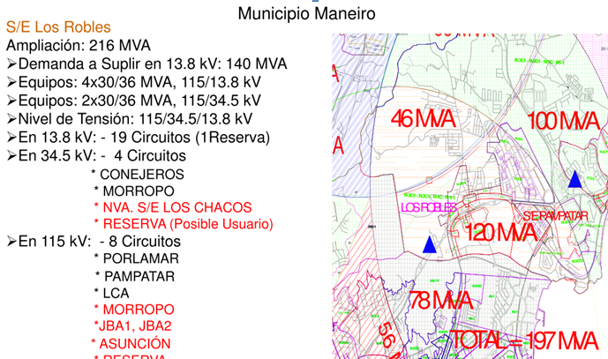
DESCRIPCION DEL PROYECTO
CONTINUIDAD A LAS OBRAS ELECTRICAS PARA PUESTA EN SERVICIO DE NUEVO CIRCUITO EN NUEVA SALIDA, QUE LIBERARÁ CARGA DEL CIRCUITO POR-06 Y ASUMIRÁ NUEVOS PROYECTOS DE ALTA DEMANDA. LA OBRA CIVIL CON POSTES DE 45 PIES FUE CULMINADA APROXIMADAMENTE EN EL AÑO 2012. FALTA SOLAMENTE EL CONDUCTOR Y HERRAJES.
ALCANCE DEL PROYECTO
Justificación tecnica a mediano y largo plazo en la expansión del sistema
AL CULMINAR EL TENDIDO ELÉCTRICO EN LA INFRAESTRUCTURA EXISTENTE (POSTES SEMBRADOS DE 45 PIES) EN UN CIRCUITO DE 2.4 KM PODRÁ TOMAR LA CARGA DE CIRCUITOS CON PROBLEMAS DE CALIDAD DE SERVICIO COMO PORLAMAR-05 Y LOS ROBLES-05 Y EN CONSECUENCIA UNA REDISTRIBUCIÓN DE CARGA CON VARIOS CIRCUITOS DE LA ZONA, LO QUE IMPACTARÁ DE MANERA MUY POSITIVA LA CALIDAD DEL SERVICIO. EN RESUMEN, SE REQUIERE TENDIDO ELÉCTRICO CON CONDUCTOR ARVIDAL 336,4 MCM (MÍNIMO ARDV 4/0), INCLUYENDO INTERRUPTOR DE SALIDA EN 13,8 KV DE LA SUBESTACIÓN LOS ROBLES (2,5 KM).
IMPACTO PARA EL SEN
LIBERAR CARGAR EN CIRCUITO POR-06, REDISTRIBUCION DE CARGA CON LRO-05, NUEVOS PUNTOS DE MANIOBRAS Y ASUMIR FACTIBILIDADES DE LA ZONA.
NÙMERO DE FAMILIAS BENEFICIADAS
2800
PERIODO DE EJECUCIÓN | LAPSO DE EJECUCION (EN MESES) | INICIO | FIN
 | 2 | 2026-03-01 | 2026-05-01
MONTO DE INVERSION ($) | 255,000.00 | FUENTE DE FINANCIAMIENTO |  | 2025 | 2026 | 2027 | 2028 | 2029 | 2030 | 2031
 |  |  |  |  | x
OBSERVACIONES
EL RETARDO DEL TENDIDO DEL CONDUCTOR EN ESTA OBRA PARALIZADA IMPIDE MINIMIZAR SOBRECARGAS EN CIRCUITOS VECINOS Y EVITAR GRANDES BLOQUES DE CARGA FUERA DE SERVICIO Y POR ENDE GRANDES TIEMPOS EN LAS INTERRUPCIONES DE SERVICIO AUNADO A LA FALTA DE COORDINACIÓN DE PROTECCIONES EN LOS MISMOS.

FICHA PROYECTO 562
PRTSEN 2025-2031
PRT-ESTADO-NNN
PRT-NUEVA ESPARTA-562
ESTADO | MUNICIPIO | DIRECCION |  | SITUACION ACTUAL DEL PROYECTO | FASE DEL PROYECTO | TIPO DE INSTALACIÓN | NOMBRE DE LA INSTALACIÓN | NIVEL DE TENSIÓN | UNIDAD DE MEDIDA ( MVA, MW, km) | CAPACIDAD KM o MVAR
NUEVA ESPARTA | PENINSULA DE MACANAO | VIA LA RESTINGA - BOCA DEL RIO |  | CON INGENIERIA DE DETALLE | POR EJECUTAR | CIRCUITO | LINEA HER-BDR | 34.5 | KM | 1.2
NOMBRE DEL PROYECTO |  |  |  | FOTOGRAFIA
Tramo de línea de 34,5 KV deteriorado por condiciones ambientales agresivas. amerita sustitucion. pase del puente.
CAMBIO DE POSTES, ESTRUCTURAS, CONDUCTORES DE DIFERENTES CALIBRES Y HERRAJES DETERIORADOS EN LA LÍNEA 34.5 KV DE LAS HERNÁNDEZ BOCA DEL RIO (PUENTE LA RESTINGA) DE APROXIMADAMENTE 1.2 KM LINEALES CON CONDUCTOR DE CUBRE #2/0. |  |  |  | 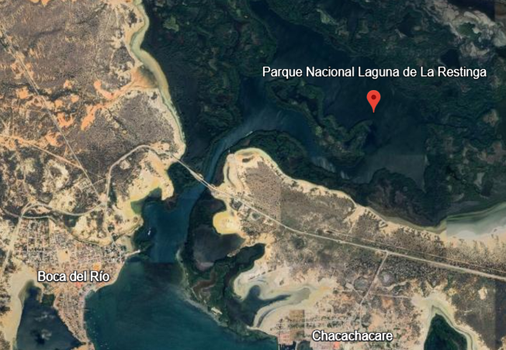 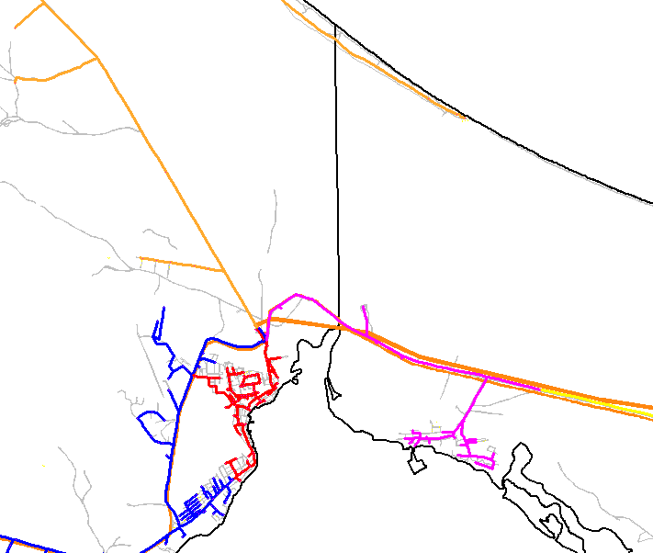 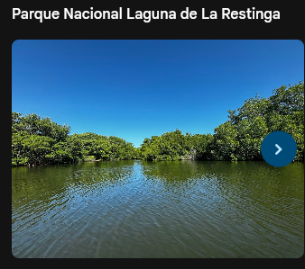
DESCRIPCION DEL PROYECTO
ELIMINAR LA RESTRICCIÓN OPERATIVA DE TRANSPORTE DE CARGA, DISMINUIR LOS ÍNDICES DE FRECUENCIA Y TIEMPO DE FALLAS EN EL MUNICIPIO PENÍNSULA DE MACANAO, MEDIANTE LA SUSTITUCIÓN DE 1.2 KM DE REDES AÉREAS DE MT EN EL PUENTE LA RESTINGA DETERIORADA POR LA CONTAMINACIÓN SALINA.
ALCANCE DEL PROYECTO
SUSTITUCIÓN DE POSTES, NUEVO CONDUCTO 4/0 AWG, HERRAJES, OTROS PARA 1.2 KM DE RED AÉREA EN 34.5 KV. PERMITIRÁ MEJORAR CONDICIONES OPERATIVAS Y DE TRANSPORTE DE CARGA DE LA LÍNEA DE 34.5KV DEBIDO A LA CONDICIÓN DE RIESGO POR DESGASTE Y DETERIORO AL PASAR POR LA LAGUNA Y ESTAR SUJETA A CONDICIONES AMBIENTALES AGRESIVAS. ADEMÁS.
IMPACTO PARA EL SEN
1,2 km de red de MT a sustituir
DISMINUIR TIEMPOS DE FALLAS Y BLOQUES DE CARGAS FUERA DE SERVICIO DEBIDO A QUE ESTA LÍNEA ALIMENTA A LA SUBESTACIÓN DE DISTRIBUCIÓN : BOCA DEL RIO Y MANGLILLO
NÙMERO DE FAMILIAS BENEFICIADAS
4800
PERIODO DE EJECUCIÓN | LAPSO DE EJECUCION (EN MESES) | INICIO | FIN
 | 2 | 2026-11-01 | 2027-01-01
MONTO DE INVERSION ($) | 260,000.00 | FUENTE DE FINANCIAMIENTO |  | 2025 | 2026 | 2027 | 2028 | 2029 | 2030 | 2031
 |  |  |  |  | x
OBSERVACIONES
REQUIERE REALIZAR CAMBIO DE CONDUCTOR QUE POSEE MÚLTIPLES EMPALMES, CAMBIOS DE CADENAS DE AISLADORES Y SUSTITUCIÓN DE POSTES EN CONDICIONES NO OPTIMAS.EL GRADO DE DETERIORO AMERITA RESPUESTA INMEDIANTA.

FICHA PROYECTO 563
PRTSEN 2025-2031
PRT-ESTADO-NNN
PRT-NUEVA ESPARTA-563
ESTADO | MUNICIPIO | DIRECCION |  | SITUACION ACTUAL DEL PROYECTO | FASE DEL PROYECTO | TIPO DE INSTALACIÓN | NOMBRE DE LA INSTALACIÓN | NIVEL DE TENSIÓN | UNIDAD DE MEDIDA ( MVA, MW, km) | CAPACIDAD KM o MVAR
NUEVA ESPARTA | MARIÑO | SUBESTACION LOS ROBLES, SECTOR LOS ROBLESCALLE LIBERTAD- JORGECOLL2 |  | CON INGENIERIA DE DETALLE | PARALIZADO | CIRCUITO | NUEVO CIRCUITO | 13.8 | KM | 2
NOMBRE DEL PROYECTO |  |  |  | FOTOGRAFIA
topología del circuito mixto solicitado (avance constructivo parcial)
CONTINUIDAD DE LAS OBRAS ELECTRICAS Y CIVILES PARA LA CONSTRUCCIÓN DE NUEVO CIRCUITO PARA DIVIDIR LA CARGA DEL CIRCUITO LRO-19 Y ASUMIR DEMANDA POTENCIAL SOLICITADA. |  |  |  | 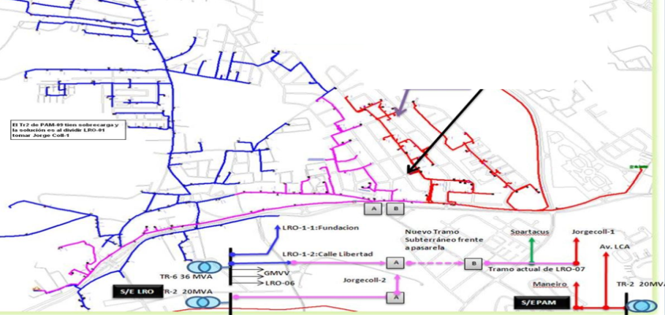
DESCRIPCION DEL PROYECTO
PERMITIRÁ LIBERAR NIVELES DE SOBRECARGAS Y FALLA OCASIONADAS POR ÉSTA. MEJORA LOS PERFILES DE VOLTAJE Y PERMITIRÁ HACER ENLACE CON CIRCUITOS LRO-19 Y LRO-07 TOMANDO CARGAS DE FACTIBILIDADES CONDICIONADAS EN AMBOS ALIMENTADORES.
ALCANCE DEL PROYECTO
Justificación tecnica a mediano y largo plazo en la expansión del sistema
CONTINUAR CON TENDIDO DE POSTES (ADICIONALES A LOS EXISTENTE), HERRAJES Y CONDUCTOR ARVIDAL 336,4 MCM. INGENIERÍA, PROCURA Y CONSTRUCCIÓN DE NUEVO CIRCUITO 13,8KV DE LA S/E LOS ROBLES HASTA CALLE LIBERTAD (MIXTO SUBTERRÁNEO 500KCMIL, AÉREO CALIBRE 336.4 M. AL CULMINAR ESTE CIRCUITO SE MEJORARA NOTABLEMENTE LA CALIDAD DEL SERVICO ELECTRICO Y PERMITIRÁ EL DESARROLLO ECONOMICO Y SOCIAL DE ZONAS CON ALTA DEMANDA POTENCIAL REPRESADA.
IMPACTO PARA EL SEN
ESTO PERMITIRÁ MINIMIZAR LA CARGA DEL CIRCUITO LRO-19 (CIRCUITO CON SOBRE CARGA Y ENTRE LOS PEORES INDICADORES DE FALLA), TOMANDO CARGA DE LA CALLE LIBERTAD HASTA LA URBANIZACIÓN JORGECOLL DONDE TAMBIÉN TOMARÁ CARGA DEL CIRCUITO PAM-13 DE LA S/E PAMPATAR. DESARROLLO ECONOMICO Y SOCIAL DE LA ZONA CON FACTIBILIDADES DE SERVICIO ELECTRICO CONDICIONADAS.
NÙMERO DE FAMILIAS BENEFICIADAS
2200
PERIODO DE EJECUCIÓN | LAPSO DE EJECUCION (EN MESES) | INICIO | FIN
 | 2 | 2026-10-01 | 2026-12-01
MONTO DE INVERSION ($) | 220,000.00 | FUENTE DE FINANCIAMIENTO |  | 2025 | 2026 | 2027 | 2028 | 2029 | 2030 | 2031
 |  |  |  |  | x
OBSERVACIONES
OBRA PARALIZADA, QUE SE REQUIERE SU CULMINACION PARA EL AÑO 2026 DEBIDO A PROBLEMAS DE SOBRECARGA CIRCUITOS, ALTOS INDICES DE FALLA Y FACTIBILIDADES DE SERVICIO CONDICIONADAS A ESTAS MEJORAS. ES IMPORTRANTE RESALTAR QUE EL PROYECTO 561 Y 562 PERTENECEN A LA MISMA SUBESTACION LOS ROBLES Y A UN AREA DE MAXIMA EXPANSION DE DEMANDA.

FICHA PROYECTO 565
PRTSEN 2025-2031
PRT-ESTADO-NNN
PRT-NUEVA ESPARTA-565
ESTADO | MUNICIPIO | DIRECCION |  | SITUACION ACTUAL DEL PROYECTO | FASE DEL PROYECTO | TIPO DE INSTALACIÓN | NOMBRE DE LA INSTALACIÓN | NIVEL DE TENSIÓN | UNIDAD DE MEDIDA ( MVA, MW, km) | CAPACIDAD KM o MVAR
NUEVA ESPARTA | MANEIRO | SUBESTACION PAMPATAR, SECTOR SAN LORENZO-PLAYA MORENO-PLAYA EL ANGEL |  | CON INGENIERIA DE DETALLE | PARALIZADO | CIRCUITO | NUEVO CIRCUITO | 13.8 | KM | 3.2
NOMBRE DEL PROYECTO |  |  |  | FOTOGRAFIA
ÁREA DE INFLUENCIA DEL CIRCUITO SOLICITADO Y DETALLES DE CARGAS A TRANSFERIT EN LA S/E PAMPATAR
CONSTRUCCIÓN DE ALIMENTADOR MIXTO (AÉREO-SUBTERRÁNEO) DESDE NUEVA SALIDA EN 13.8 KV DE LA SUBESTACIÓN PAMPATAR. |  |  |  | 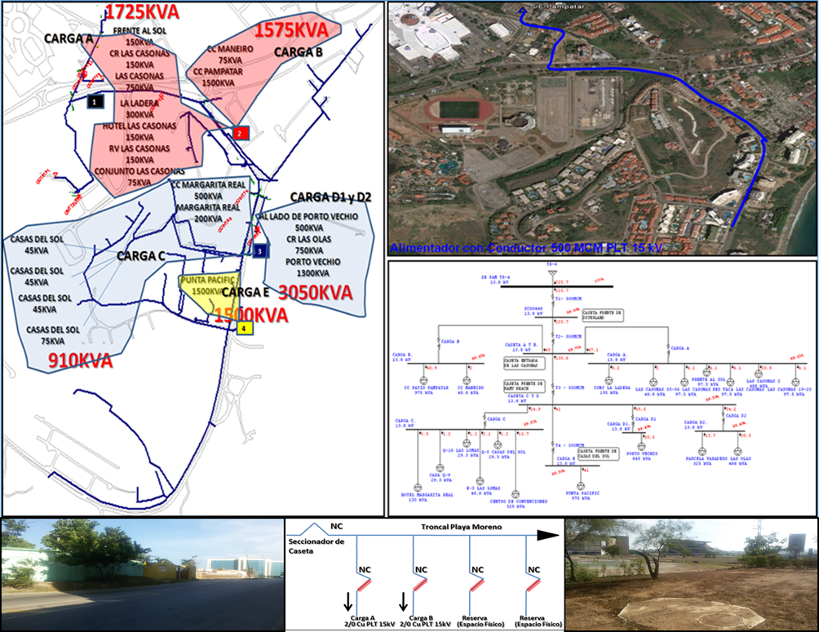
DESCRIPCION DEL PROYECTO
EL CIRCUITO ES NECESARIO PARA ASUMIR CARGA POTENCIAL REPRESADA EN LA ZONA, LIBERAR DEMANDA EN EL CIRCUITO 03 PAMPATAR Y CONSTAR CON UN PUNTO DE TRANSFERENCIA PARA EL CIRCUITO PAM-03. REQUIERE NUEVO INTERRUPTOR EN 13.8 KV Y LAS OBRAS CIVILES Y ELÉCTRICAS A
ALCANCE DEL PROYECTO
SIMULACION DE FLUJO DE POTENCIA
MINIMIZAR SOBRECARGAS, APROBAR SOLICITUDES DE FACTIBILIDADES CONDICIONADAS Y HABILITAR PUNTO DE MANIOBRA PARA EL CIRCUITO 03 PAMPATAR, EL CUAL NO POSEE CON OTROS CIRCUITOS.
IMPACTO PARA EL SEN
MINIMIZAR LOS BLOQUES DE CARGAS FUERA DE SERVICIO AL TRANSFERIR CARGA HACIA ESTE CIRCUITO, MINIMIZAR NIVELES DE SOBRECARGAS EN CONDUCTOR SUBTERRÁNEO EXISTENTE DEL CIRCUITO 03 PAMPATAR, MEJORAR NOTABLEMENTE LA FACTURACIÓN AL INCORPORAR UNA CARGA POTENCIAL
NÙMERO DE FAMILIAS BENEFICIADAS
2800
PERIODO DE EJECUCIÓN | LAPSO DE EJECUCION (EN MESES) | INICIO | FIN
 | 2 | 2026-04-01 | 2026-06-01
MONTO DE INVERSION ($) | 980,000.00 | FUENTE DE FINANCIAMIENTO |  | 2025 | 2026 | 2027 | 2028 | 2029 | 2030 | 2031
 |  |  |  |  | x
OBSERVACIONES
SE REALIZARON LAS OBRAS CIVILES DE TRAMO SUBTERRÁNEO PARA 6 DUCTOS DE 6 PULGADAS CADA UNO PARA CONSTRUIR 4 CIRCUITOS A MEDIANO PLAZO APROXIMADAMENTE EN EL AÑO 2011, ENTRE LOS CUALES SE CONTEMPLÓ ESTA SALIDA. EL RESTO DE LAS OBRAS PARA CUBRIR LA TOPOLOGÍA NO SE HA EJECUTADO.

FICHA PROYECTO 566
PRTSEN 2025-2031
PRT-ESTADO-NNN
PRT-NUEVA ESPARTA-566
ESTADO | MUNICIPIO | DIRECCION |  | SITUACION ACTUAL DEL PROYECTO | FASE DEL PROYECTO | TIPO DE INSTALACIÓN | NOMBRE DE LA INSTALACIÓN | NIVEL DE TENSIÓN | UNIDAD DE MEDIDA ( MVA, MW, km) | CAPACIDAD KM o MVAR
NUEVA ESPARTA | ARISMENDI | SUBESTACION LA ASUNCIÓN- AV. LUISA CÁCERES DE ARISMENDI -PAMPATAR. |  | CON INGENIERIA DE DETALLE | PARALIZADO | CIRCUITO | NUEVO CIRCUITO | 13.8 | KM | 2.5
NOMBRE DEL PROYECTO |  |  |  | FOTOGRAFIA
topología del circuito solicitado y flujos de potencia con la nueva carga
NUEVO CIRCUITO DESDE LA SUESTACION LA ASUNCIÓN, AÉREO CON CONDUCTOR 4/0 PARA LIBERAR CARGA EN LOS CIRCUITOS PAM-06, PAM-07, ASU-08 Y ASU-05. ADEMAS DE ASUMIR CARGA COMO EL HOSPITAL MILITAR Y FACTIBILIDADES DE SERVICIOS. |  |  |  | 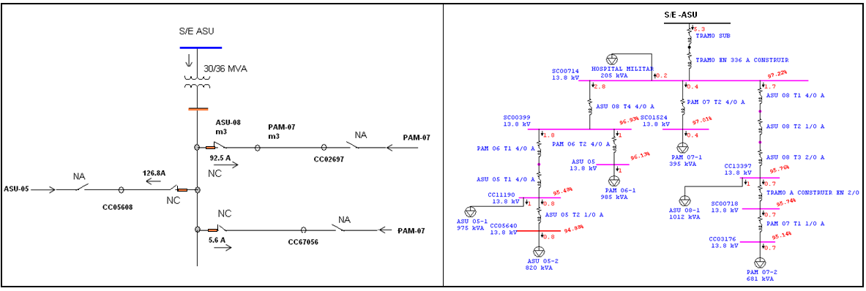
DESCRIPCION DEL PROYECTO
ESTE ALIMENTADOR DISMINUIRA LA SOBRECARGA EN TR-1 DE LA S/E PAMPATAR Y EN LOS CIRCUITOS INDICADOS. ACTUALMENTE EXISTEN POSTES Y ESTRUCTURA EN SITIO (OBRA PARALIZADA). OBRA PRECEDENTE: SE REQUIERE RECUPERAR LOS INTERRUPTORES DE SALIDA DE 13.8 KV EN LA S/E
ALCANCE DEL PROYECTO
AL CULMINAR EL TENDIDO ELÉCTRICO EN LA INFRAESTRUCTURA EXISTENTE (POSTES SEMBRADOS DE 45 PIES) EN UN CIRCUITO DE 2.4 KM PODRÁ TOMAR LA CARGA DE CIRCUITOS CON PROBLEMAS DE CALIDAD DE SERVICIO COMO PORLAMAR-05 Y LOS ROBLES-05 Y EN CONSECUENCIA UNA REDISTRIBUCIÓN DE CARGA CON VARIOS CIRCUITOS DE LA ZONA, LO QUE IMPACTARÁ DE MANERA MUY POSITIVA LA CALIDAD DEL SERVICIO. EN RESUMEN, SE REQUIERE TENDIDO ELÉCTRICO CON CONDUCTOR ARVIDAL 336,4 MCM (MÍNIMO ARDV 4/0), INCLUYENDO INTERRUPTOR DE SALIDA EN 13,8 KV DE LA SUBESTACIÓN LOS ROBLES (2,5 KM).
IMPACTO PARA EL SEN
EXISTEN POSTES SEMBRADOS DE 45 PIES Y SE REQUIERE TENDIDO ELECTRICO CON CONDUCTOR ARVIDAL 4/0, INCLUYENDO INTERUPTOR DE SALIDA EN 13,8 KV DE LA SUBESTACION LA ASUNCION.PERMITIRA DISMINUIR SOBRECARGAS O CARGAS ELEVADAS EN TRANSFORMADOR DE POTENCIA DE LA SUBESTACION PAMPATAR MEDIANTE TRANSFERENCIAS DE CARGAS.
NÙMERO DE FAMILIAS BENEFICIADAS
2600
PERIODO DE EJECUCIÓN | LAPSO DE EJECUCION (EN MESES) | INICIO | FIN
 | 1 | 2026-07-01 | 2026-08-01
MONTO DE INVERSION ($) | 245,500.00 | FUENTE DE FINANCIAMIENTO |  | 2025 | 2026 | 2027 | 2028 | 2029 | 2030 | 2031
 |  |  |  |  | x
OBSERVACIONES
EXISTEN POSTES NUEVOS DE 45 PIES A LO LARGO DEL RECORRIDO, PERO FALTA INICIAR CON LOS HERRAJES Y CONDUCTOR ARVIDAL 4/0 PARA UN TRAMO TRONCAL DE 2,5 KM

FICHA PROYECTO 567
PRTSEN 2025-2031
PRT-ESTADO-NNN
PRT-NUEVA ESPARTA-567
ESTADO | MUNICIPIO | DIRECCION |  | SITUACION ACTUAL DEL PROYECTO | FASE DEL PROYECTO | TIPO DE INSTALACIÓN | NOMBRE DE LA INSTALACIÓN | NIVEL DE TENSIÓN | UNIDAD DE MEDIDA ( MVA, MW, km) | CAPACIDAD KM o MVAR
NUEVA ESPARTA | MARIÑO | SUBESTACION LUISA CÁCERES, SECTOR EL SILGUERO. |  | CON INGENIERIA DE DETALLE | POR EJECUTAR | CIRCUITO | 08-LA ISLETA. | 13.8 | KM | 3.3
NOMBRE DEL PROYECTO |  |  |  | FOTOGRAFIA
se tienen localizados los tramos y componentes de mt a sustituir (ingenieria de detalles), según varias inspecciones de campo. Circuito expuesto al ambiente marino.
ADECUACIÓN Y SUSTITUCIÓN DE INFRAESTRUCTURA ELÉCTRICA EN EL CIRCUITO 08-EL SILGUERO, DE LA SUBESTACIÓN LUISA CÁCERES DE ARISMENDI. |  |  |  | 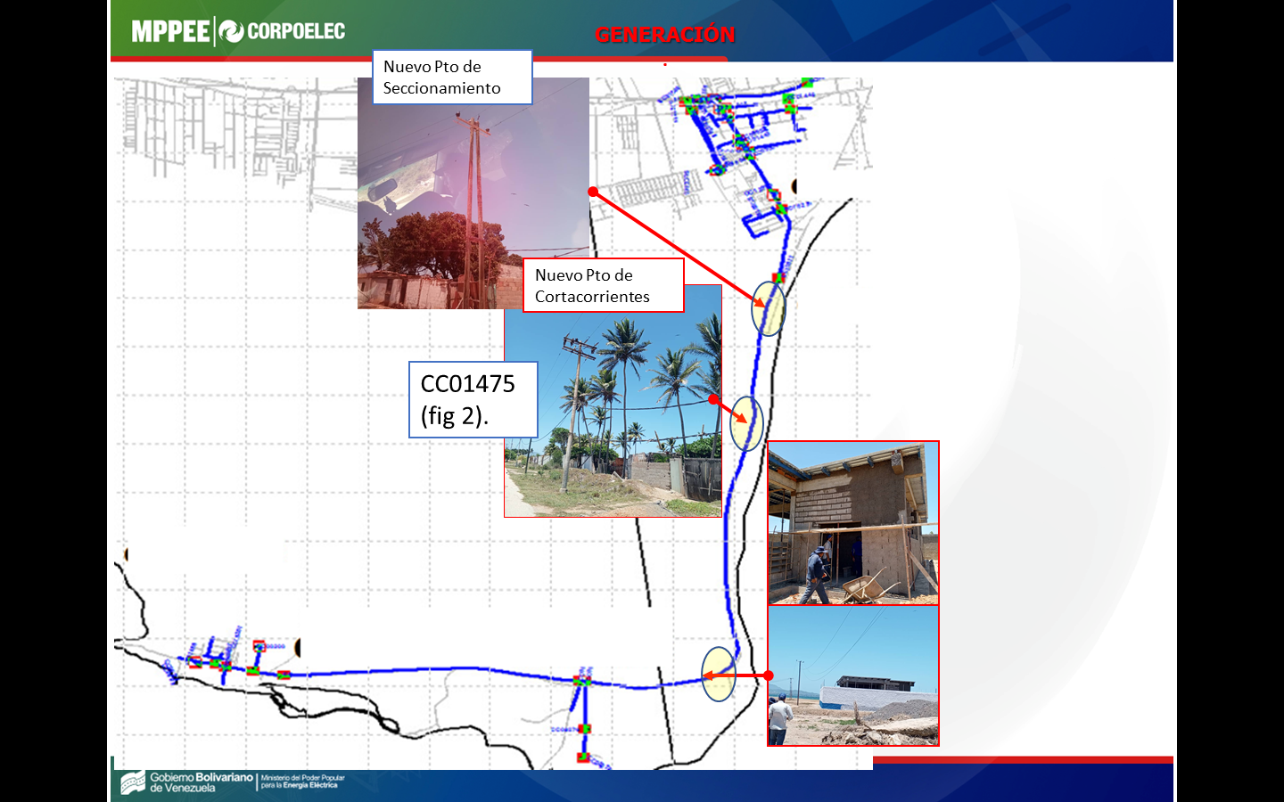
DESCRIPCION DEL PROYECTO
SUSTITUCIÓN DE CONDUCTOR, HERRAJES, CRUCETAS, POSTES, ESTRUCTURAS, ENTRE OTROS COMPONENTES EN TRAMO TRONCAL DETERIORADO POR EL SALITRE (LONGITUD LINEAL 3,3 KM) EN EL CIRCUITO LCA-08.
ALCANCE DEL PROYECTO
EL CIRCUITO 08-LA ISLETA SE `POSICIONA A LO LARGO DEL AÑO ENTRE LOS 10 PEORES CIRCUITOS CON ÍNDICE DE FALLA, SIENDO LA CAUSA COMÚN EL DETERIORO DE UNA RED DE VIEJA DATA EXPUESTA AL AMBIENTE MARINO. CON ESTA OBRA SE MEJORARÁN LOS INDICADORES DE SERVICIO D
IMPACTO PARA EL SEN
ALTO IMPACTO SOCIAL, DEBIDO A LAS QUEJAS CONSTANTE DE LOS HABITANTES DE LA ZONA COSTERA, MINIMIZAR LA FRECUENCIA Y TIEMPO DE INTERRUPCIÓN.
NÙMERO DE FAMILIAS BENEFICIADAS
2800
PERIODO DE EJECUCIÓN | LAPSO DE EJECUCION (EN MESES) | INICIO | FIN
 | 1 | 2026-02-01 | 2026-03-01
MONTO DE INVERSION ($) | 305,517.33 | FUENTE DE FINANCIAMIENTO |  | 2025 | 2026 | 2027 | 2028 | 2029 | 2030 | 2031
 |  |  |  |  | x
OBSERVACIONES
SE HAN REALIZADO MANTENIMIENTOS MENORES CON BREVE IMPACTO POSITIVO EN LOS INDICADORES DE FALLA, SIN EMBARGO, SE REQUIERE ADECUACIÓN DE LA INFRAESTRUCTURA ELÉCTRICA.

FICHA PROYECTO 568
PRTSEN 2025-2031
PRT-ESTADO-NNN
PRT-NUEVA ESPARTA-568
ESTADO | MUNICIPIO | DIRECCION |  | SITUACION ACTUAL DEL PROYECTO | FASE DEL PROYECTO | TIPO DE INSTALACIÓN | NOMBRE DE LA INSTALACIÓN | NIVEL DE TENSIÓN | UNIDAD DE MEDIDA ( MVA, MW, km) | CAPACIDAD KM o MVAR
NUEVA ESPARTA | DÍAZ | SUBESTACION AEROPUERTO, VIA AEROPUERTO INTERNACIONAL |  | INGENIERIA CONCEPTUAL | POR EJECUTAR | CIRCUITO | 02-EL YAQUE | 13.8 | KM | 0.8
NOMBRE DEL PROYECTO |  |  |  | FOTOGRAFIA
topología del circuito solicitado (tramo de 2,5km en color negro) y tramos d ecragas cercanas de otro circuitoas que se benefician
CAMBIO DE CONDUCTOR TRONCAL ARVIDAL 2/0 Y Cu#4 POR ARVIDAL 4/0 EN CIRCUITO 02-AEROPUERTO (TRAMO DE 850 MTS DE ARDV2/0 y CU#4 por ARDV4/0) Y MEJORAS DE LA INFRAESTRUCTURA ELECTRICA (CAMBIO DE HERRAJES Y PROTECCIONES EN MT). |  |  |  | 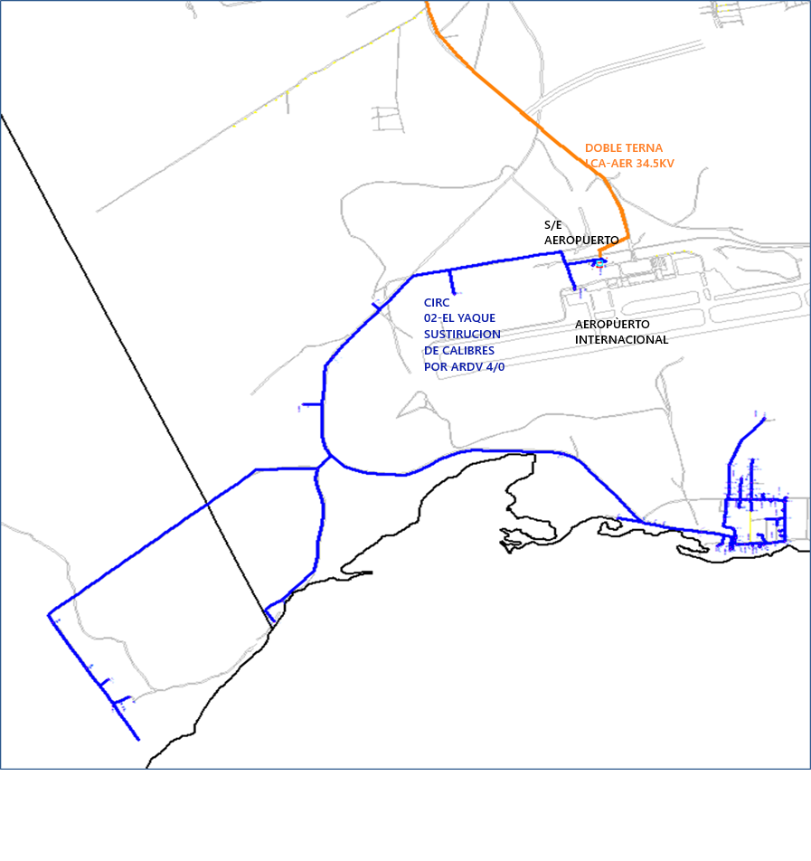
DESCRIPCION DEL PROYECTO
REEMPLAZAR TRAMOS DE CONDUCTOR DE CU #4 Y ARVIDAL 4/0 EN TRAMO TRONCAL SALIENDO DE LA SUBESTACION QUE LIMITA LA CAPACIDAD DE TRANSPORTE PARA EL RESTO DEL CONDUCTOR ARVIDAL 4/0. SE REQUIERE REEMPLAZAR TRAMO DE XX METROS POR ARVIDAL 4/0,
ALCANCE DEL PROYECTO
LA ZONA TURÍSTICA, RESIDENCIAL DE LA POBLACIÓN DE “EL YAQUE”, PRESENTA BAJOS PERFILES DE TENSIÓN Y LOS ALTOS ÍNDICES DE FALLA DEBIDO A LA INFRAESTRUCTURA ELÉCTRICA EXPUESTA A UN AMBIENTE SALINO Y CON UNA DATA DE VIDA DE MÁS DE 35 AÑOS. EL CIRCUITO AER-02
IMPACTO PARA EL SEN
EVITAR SOBRECARGAS, MEJORAR CAIDAS DE TENSIÓN E INCORPORAR CARGA REPRESADA.
NÙMERO DE FAMILIAS BENEFICIADAS
2800
PERIODO DE EJECUCIÓN | LAPSO DE EJECUCION (EN MESES) | INICIO | FIN
 | 1 | 2027-10-01 | 2027-11-01
MONTO DE INVERSION ($) | 350,000.00 | FUENTE DE FINANCIAMIENTO |  | 2025 | 2026 | 2027 | 2028 | 2029 | 2030 | 2031
 |  |  |  |  |  | x
OBSERVACIONES
MEDIANTE LA SOLICITUD DE FACTIBILIDADES DE POCA MAGNITUD SE A LOGRADO REEMPLAZAR PARTE DEL CONDUCTOR DEL CIRCUITO 02-EL YAQUE POR CALIBRE ARVD 4/0 AWG. SIN EMBARGO FALTAN APROXIMADAMENTE 0,8 KM LINEALES A LO LARGO DEL CIRCUITO.

FICHA PROYECTO 569
PRTSEN 2025-2031
PRT-ESTADO-NNN
PRT-NUEVA ESPARTA-569
ESTADO | MUNICIPIO | DIRECCION |  | SITUACION ACTUAL DEL PROYECTO | FASE DEL PROYECTO | TIPO DE INSTALACIÓN | NOMBRE DE LA INSTALACIÓN | NIVEL DE TENSIÓN | UNIDAD DE MEDIDA ( MVA, MW, km) | CAPACIDAD KM o MVAR
NUEVA ESPARTA | MARCANO-ARISMENDI | SUBESTACION LOS MILLANES-ARICAGUA, SECTOR LA VALLA, PEDRO GONZALEZ |  | CON INGENIERIA DE DETALLE | PARALIZADO | CIRCUITO | AUMENTO DE CAPACIDAD EN LINEA 34,5 KV | 34.5 | KM | 10.5
NOMBRE DEL PROYECTO |  |  |  | FOTOGRAFIA
topología del circuito solicitado y flujos de potencia con la nueva carga
CULMINACIÓN DE TRAMO DE 10,5KM DE LÍNEA EN 34.5KV CON CONDUCTOR 336.4MCM DESDE EL SECTOR CERRO LA VALLA HASTA LA SUBESTACIÓN ARICAGUA. |  |  |  | 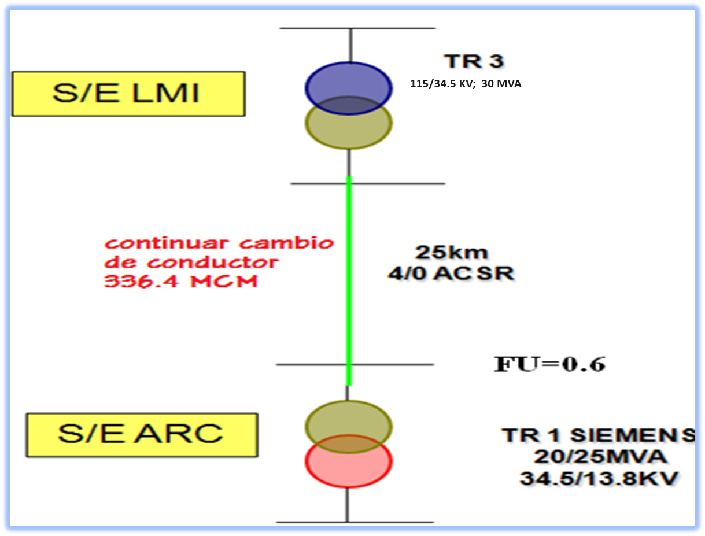
DESCRIPCION DEL PROYECTO
RECORRIDO DE LA NUEVA RUTA EN 34,5 KV 336,4 MCM
ACTUALMENTE ESTE TRAMO ES CALIBRE #4/0 LO QUE LIMITA EL TRANSPORTE HACIA EL MUNICIPIO ARISMENDI E IMPIDE EL DESARROLLO DE LA ZONA. AL REALIZAR CAMBIO DE CONDUCTOR 4/0 AWG POR 336.4MCM MEJORAN NOTABLEMENTE LA CAÍDA DE TENSIÓN (POR CONDUCTOR Y CAMBIO DE LONGITUD POR LA RUTA NUEVA), LO QUE PERMITIRA APROVECHAR LA CAPACIDAD DEL TRANSFORMADOR FUENTE TR-3 DE LA SUBESTACIÓN LOS MILLANES DE 30 MVA. DE ESTA MANERA SE PODRÁ LIBERAR CARGA DE LA SUBESTACIÓN LA SUNCIÓN Y APROBAR FACTIBILIDADES DE SERVICIO DE LA ZONA.
ALCANCE DEL PROYECTO
ESTUDIO DE EXPANSIÓN
MEJORA LA CAPACIDAD DE TRANSPORTE EN LA LÍNEA DE 34.5 KV LMI-ARC Y TENER IMPACTO POSITIVO EN EL DESARROLLO DEL MUNICIPIO AL DISPONER DE CAPACIDAD DE RESERVA Y AL MISMO TIEMPO RECONFIGURAR LA TOPOLOGÍA DE LA RED PARA EVITAR QUE CIRCUITOS DER LA SUBESTACION LA ASUNCION LLEGUEN AL MUNICIPIO ARISMENDI CON GRANDES CAÍDAS DE TENSIÓN Y SOBRECARGAS.
IMPACTO PARA EL SEN
MEJORA LA CAPACIDAD DE TRANSPORTE EN LA LÍNEA DE 34.5 KV LMI-ARC Y TENER IMPACTO POSITIVO EN EL DESARROLLO DEL MUNICIPIO AL DISPONER DE CAPACIDAD DE RESERVA Y AL MISMO TIEMPO RECONFIGURAR LA TOPOLOGÍA DE LA RED PARA EVITAR QUE CIRCUITOS DER LA SUBESTACION LA ASUNCION LLEGUEN AL MUNICIPIO ARISMENDI CON GRANDES CAÍDAS DE TENSIÓN Y SOBRECARGAS.
NÙMERO DE FAMILIAS BENEFICIADAS
40000
PERIODO DE EJECUCIÓN | LAPSO DE EJECUCION (EN MESES) | INICIO | FIN
 | 3 | 1/22027 | 2027-05-01
MONTO DE INVERSION ($) | 550,000.00 | FUENTE DE FINANCIAMIENTO |  | 2025 | 2026 | 2027 | 2028 | 2029 | 2030 | 2031
 |  |  |  |  |  | x
OBSERVACIONES
PARA FUTURA AMPLIACION DE LA SUBESTACION ARICAGUA AMERITA LA CULMINACION DE ESTA OBRA, EXISTEN PROYECTOR DEL MOTOR TURISMO DE ALTO IMPACTO NACIONAL QUE BAJO LAS CONDICIONES ACTUALES DEL SISTEMA NO PUDIERAN SER VIABLES (PROYECTO HOTELEROS, AGRICOLAS EN PLAYA EL AGUA).

FICHA PROYECTO 570
PRTSEN 2025-2031
PRT-ESTADO-NNN
PRT-NUEVA ESPARTA-570
ESTADO | MUNICIPIO | DIRECCION |  | SITUACION ACTUAL DEL PROYECTO | FASE DEL PROYECTO | TIPO DE INSTALACIÓN | NOMBRE DE LA INSTALACIÓN | NIVEL DE TENSIÓN | UNIDAD DE MEDIDA ( MVA, MW, km) | CAPACIDAD KM o MVAR
NUEVA ESPARTA | MARIÑO | SUBESTACION LOS ROBLES, SECTOR LOS ROBLES-ACHIPANO |  | INGENIERIA CONCEPTUAL | POR EJECUTAR | CIRCUITO | NUEVO CIRCUITO | 13.8 | KM | 3.2
NOMBRE DEL PROYECTO |  |  |  | FOTOGRAFIA
topología del circuito DEL CIRCUITO NUEVO con posibles puntos de tranferencias con CON-11, CON-12 y CON-03
OBRAS ELECTRICAS Y CIVILES PARA LA CONSTRUCCION DE UN NUEVO ALIMENTADOR CON CONDUCTOR ARDVIDAL 4/0 EN LA SUBESTACION CONEJEROS. |  |  |  | 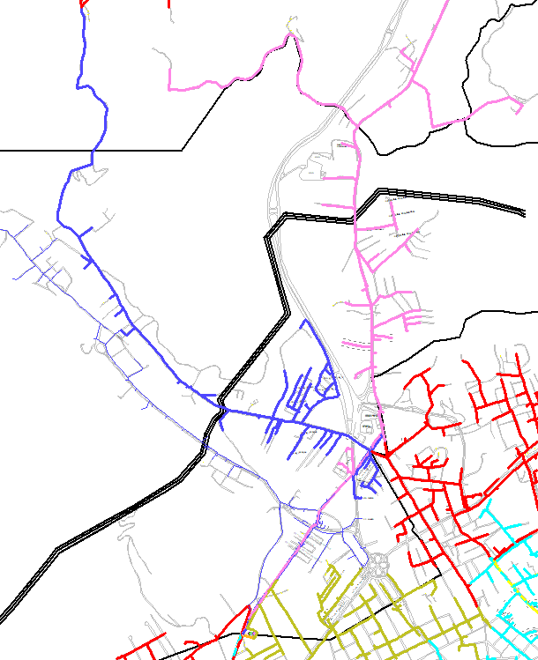
DESCRIPCION DEL PROYECTO
CONSTRUCCION DE UN NUEVO CIRCUITO AREO, CON CONDUCTOR ARDVIDAL 4/0 PARA REDISTRIBUCION DE CARGAS Y NUEVAS DEMANDAS POTENCIALES, QUE PERMITIRTÁ LIBERAR POTENCIA MEDIANTES PUNTOS D ETRANSFERENCIAS DE CARGA A LOS CIRCUITOS CON-11,CON-12 Y CON-03.
ALCANCE DEL PROYECTO
DISMINUIR NIVELES DE CARGA EN LA BARRA #2 DE LA S/E CONEJEROS IMPACTANDO EN LOS CIRCUITOS 11 Y 12 DE CONEJEROS. REALIZAR REDISTRIBUCIÓN DE CARGAS EN 13.8 KV CON ENLACES EN LAS SUBESTACIONES CON-ASU Y CON-POR. ASUMIR NUEVAS DEMANDAS POTENCIALES CONDICIONAD
IMPACTO PARA EL SEN
S/E CONEJEROS
MEJORAR CONDICIONES OPERATIVAS Y DISMINUIR NIVELES DE CARGA EN TR-2 Y TR-1 REALIZANDO TRANSFERENCIA DE CARGAS.
NÙMERO DE FAMILIAS BENEFICIADAS
3500
PERIODO DE EJECUCIÓN | LAPSO DE EJECUCION (EN MESES) | INICIO | FIN
 | 2 | 2028-07-01 | 2026-05-01
MONTO DE INVERSION ($) |  | FUENTE DE FINANCIAMIENTO |  | 2025 | 2026 | 2027 | 2028 | 2029 | 2030 | 2031
 |  |  |  |  |  |  | x
OBSERVACIONES
EL RETARDO DEL TENDIDO DEL CONDUCTOR EN ESTA OBRA PARALIZADA IMPIDE MINIMIZAR SOBRECARGAS EN CIRCUITOS VECINOS Y EVITAR GRANDES BLOQUES DE CARGA FUERA DE SERVICIO Y POR ENDE GRANDES TIEMPOS EN LAS INTERRUPCIONES DE SERVICIO AUNADO A LA FALTA DE COORDINACIÓN DE PROTECCIONES EN LOS MISMOS.

FICHA PROYECTO 571
PRTSEN 2025-2031
PRT-ESTADO-NNN
PRT-NUEVA ESPARTA-571
ESTADO | MUNICIPIO | DIRECCION |  | SITUACION ACTUAL DEL PROYECTO | FASE DEL PROYECTO | TIPO DE INSTALACIÓN | NOMBRE DE LA INSTALACIÓN | NIVEL DE TENSIÓN | UNIDAD DE MEDIDA ( MVA, MW, km) | CAPACIDAD KM o MVAR
NUEVA ESPARTA | VARIOS | SUBESTACION LOS ROBLES, SECTOR LOS ROBLES-ACHIPANO |  | CON INGENIERIA DE DETALLE | PARALIZADO | CIRCUITO | NUEVO CIRCUITO | 13.8 | KM | 2.5
NOMBRE DEL PROYECTO |  |  |  | FOTOGRAFIA
COMPENSACIÓN REACTIVA EN 35 CIRCUITOS DE LA RED DE DISTRIBUCIÓN Y EN LA SUBESTACION EL MANGLILLO.
COMPENSACIÓN REACTIVA EN LA RED DE DISTRIBUCIÓN CON LA INCORPORACIÓN DE 14,8 MVAR |  |  |  | 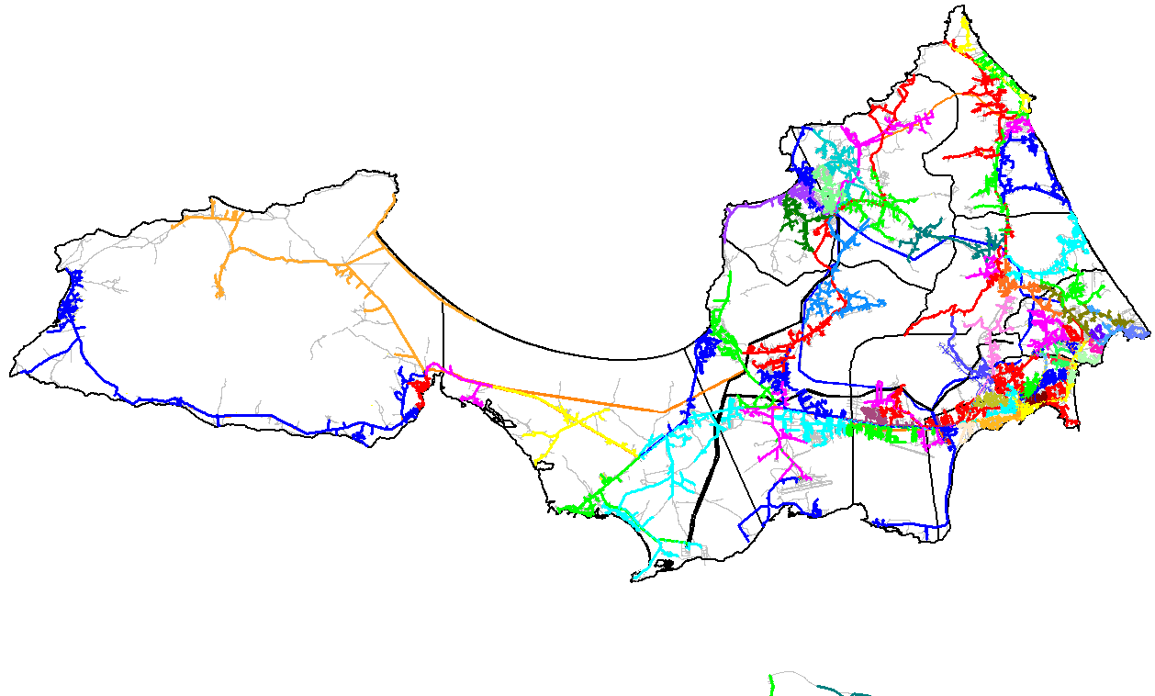
DESCRIPCION DEL PROYECTO
PROYECTO MACRO PARA COMPENSAR 35 CIRCUITOS DE DISTRIBUCIÓN Y UNA (01) SUBESTACIÓN DE 34,5 KV MEDIANTE LA INCORPORACIÓN DE 15,7 MVAR EN LA RED DE DISTRIBUCIÓN.
ALCANCE DEL PROYECTO
MEJORAR FACTOR DE POTENCIA, DISMINUIR LAS PÉRDIDAS TÉCNICAS Y MEJORARA PERFILES DE TENSIÓN EN 35 CIRCUITOS Y 1 SUBESTACIÓN DETERMINADOS CON PEOR FACTOR DE POTENCIA Y BAJO PERFILES DE TENSIÓN.
IMPACTO PARA EL SEN
MEJORAR LOS PERFILES DE TENSION, LIBERAR CARGA Y MEJORAR EL FACTOR DE POTENCIA DE LOS CIRCUITOS
NÙMERO DE FAMILIAS BENEFICIADAS
2800
PERIODO DE EJECUCIÓN | LAPSO DE EJECUCION (EN MESES) | INICIO | FIN
 | 3 | 2026-03-01 | 2026-06-01
MONTO DE INVERSION ($) | 392,374.40 | FUENTE DE FINANCIAMIENTO |  | 2025 | 2026 | 2027 | 2028 | 2029 | 2030 | 2031
 |  |  |  |  | x
OBSERVACIONES
Se han realizado los estudios de compensación reactiva en etapa de planificación y se debe cotejara en campo los detalles y adecuaciones requerida para la instalación de los bancos de condensadores al momento de contar con recursos nuevamente (reutilizar piezas de ser necesario).

FICHA PROYECTO 572
PRTSEN 2025-2031
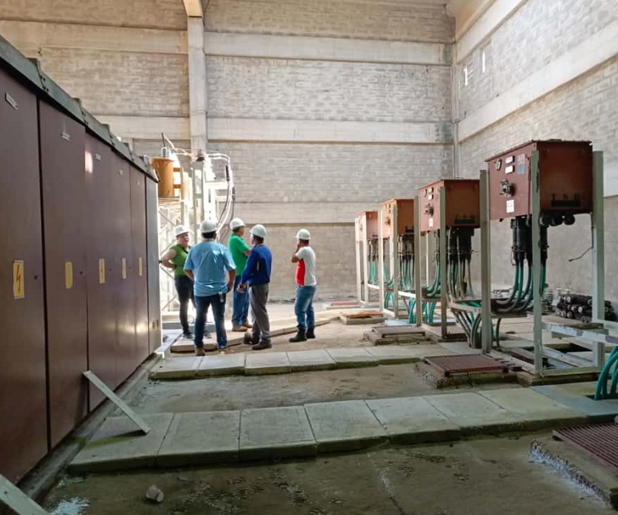
PRT-ESTADO-NNN
PRT-NUEVA ESPARTA-572
ESTADO | MUNICIPIO | DIRECCION |  | SITUACION ACTUAL DEL PROYECTO | FASE DEL PROYECTO | TIPO DE INSTALACIÓN | NOMBRE DE LA INSTALACIÓN | NIVEL DE TENSIÓN | UNIDAD DE MEDIDA ( MVA, MW, km) | CAPACIDAD KM o MVAR
NUEVA ESPARTA | MARIÑO | SUBESTACION MORROPO, AV. FRANCISCO ESTEBAN GOMEZ |  | INGENIERIA CONCEPTUAL | POR EJECUTAR | SUBESTACIÓN | PORTICO AEREO | 34.5 | MVA | 25
NOMBRE DEL PROYECTO |  |  |  | FOTOGRAFIA
Detalles d einspección para la ingeniería de detalles y confirmar el estado de operación insegura de la subestación Morropo.
CONSTRUCCIÓN DE PÓRTICO EN 13.8 KV EN LA SUBESTACIÓN MORROPO PARA REEMPLAZAR JUEGOS DE CELDAS DAÑADAS Y NO ACTAS POR OBSOLESCENCIAS. |  |  |  | 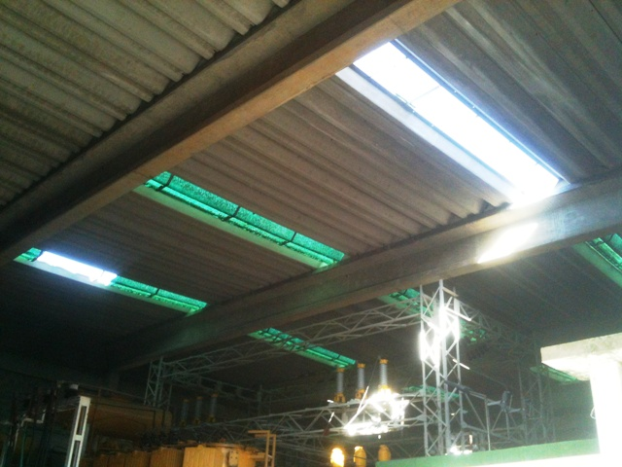 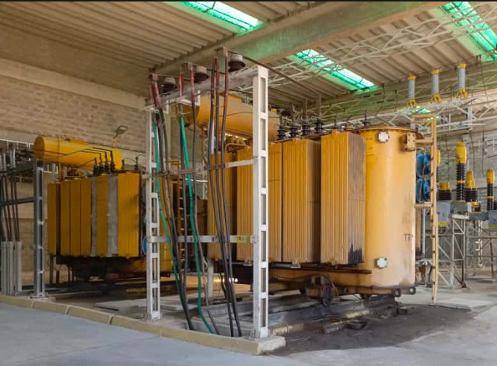 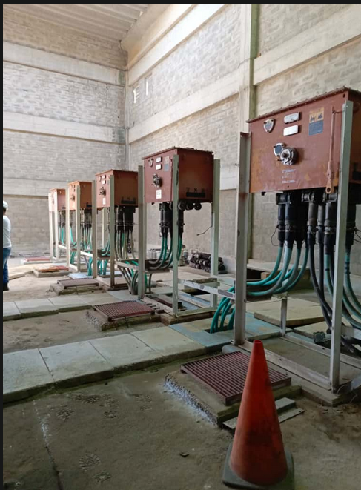 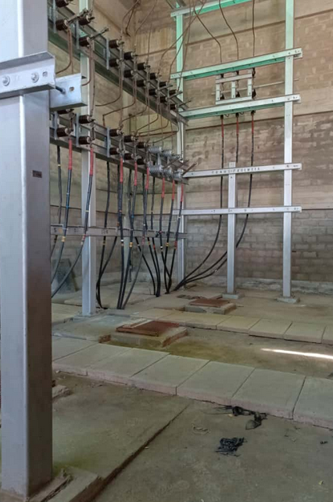
DESCRIPCION DEL PROYECTO
CONSTRUCCIÓN DE PÓRTICO 13.8KV PARA HABILITAR AL MENOS UNA LLEGADA EN 34,5 KV Y CUATRO (04) SALIDAS POR LA OBSOLESCENCIA Y DAÑO DE LAS CELDAS DE 13,8 KV PARA NORMALIZAR Y RECUPERAR CIRCUITOS QUE SE ENCUENTRAN TRANSFERIDOS O FUERA DE SERVICIO. CONSIDERAR I. OBRAS CICILES, HERRAJES Y MATERIALES PARA CONSTRUCCION DE PORTICO Y REDIRECCIONAMIENTO DE SALIDAS, CONSIDERAR INCORPORACION DE SALIDAS DE 13.8 KV Y LLEGADA EN 34,5 KV AL SISTEMA SCADA. INCLUYE INTERRUPTOR DE ENLACE DE BARRAS.
ALCANCE DEL PROYECTO
MINIMIZAR LA CONDICIONE DE RIESGO OPERATIVO DEBIDO AL ESTADO DE LAS CELDAS ACTUALES. PERMITIRÁ ALIVIAR LAS CONDICIONES OPERATIVAS Y MEJORAR LOS NIVELES DE SEGURIDAD Y CONFIABILIDAD DE LA S/E MORROPO 34.5 KV A CORTO PLAZO, MIENTRAS A NIVEL DE TRANSMISIÓN A
IMPACTO PARA EL SEN
MINIMIZAR LA SOBRECARGA A LOS CIRCUITOS CON MAYOR ÍNDICE DE CARGA DEL SISTEMA Y CAÍDA DE TENSIÓN FUERA DE NORMA. AL NORMALIZAR LA TOPOLOGÍA DE AL MENOS 4 SALIDAS SE MEJORARÁ NOTABLEMENTE LA CALIDAD DEL SERVICIO HASTA QUE SE EJECUTEN LAS AMPLIACIONES CORR
NÙMERO DE FAMILIAS BENEFICIADAS
2800
PERIODO DE EJECUCIÓN | LAPSO DE EJECUCION (EN MESES) | INICIO | FIN
 | 1 | 2026-01-01 | 2026-02-01
MONTO DE INVERSION ($) | 650,000.00 | FUENTE DE FINANCIAMIENTO |  | 2025 | 2026 | 2027 | 2028 | 2029 | 2030 | 2031
 |  |  |  |  | x
OBSERVACIONES
LA SUBESTACIÓN MORROPO EN SU TOPOLOGÍA ORIGINAL CONTABA CON 10 SALIDAS Y 8 CIRCUITOS. ACTUALMENTE DEBIDO A DAÑOS POR CORTOCIRCUITOS, OBSOLESCENCIAS DE LAS CELDAS Y DAÑOS DE INTERRUPTORES, EXISTEN SOLO 3 SALIDAS OPERATIVAS (2 SALIDAS EN LA BARRA 2 Y 1 SALIDA. LAS CONDICIONES DE SEGURIDAD Y OPERTIVIDAD ACTAL DE LA SUBESTACIÓN SON DE ALTO RIESGO Y REQUIERE INTERVENCION INMEDIATA (SE RECOMIENDA A MAS TARDAR ENTRE DICIEMBRE 2025 Y COMIENZO DEL AÑO 2026)

FICHA PROYECTO 573
PRTSEN 2025-2031
PRT-ESTADO-NNN
PRT-NUEVA ESPARTA-573
ESTADO | MUNICIPIO | DIRECCION |  | SITUACION ACTUAL DEL PROYECTO | FASE DEL PROYECTO | TIPO DE INSTALACIÓN | NOMBRE DE LA INSTALACIÓN | NIVEL DE TENSIÓN | UNIDAD DE MEDIDA ( MVA, MW, km) | CAPACIDAD KM o MVAR
NUEVA ESPARTA | DIAZ | SUBESTACION AEROPUERTO, VIA EL YAQUE-AEROPUERTO INTERNACIONAL |  | INGENIERIA CONCEPTUAL | POR EJECUTAR | SUBESTACIÓN | AEROPUERTO TR-1 | 34.5/13.8 KV | MVA | 15
NOMBRE DEL PROYECTO |  |  |  | FOTOGRAFIA
topología del area de influencia de la S/E Aeropuerto para reconfiguracion de salidas al realizar aumeto de potencia al TR-1
AMPLIACIÓN DE CAPACIDAD EN TRANSFORMADOR DE POTENCIA TR-1 EN LA SUBESTACIÓN AEROPUERTO DE 7.5 MVA A 15/20 MVA; 34.5/13.8 KV, |  |  |  | 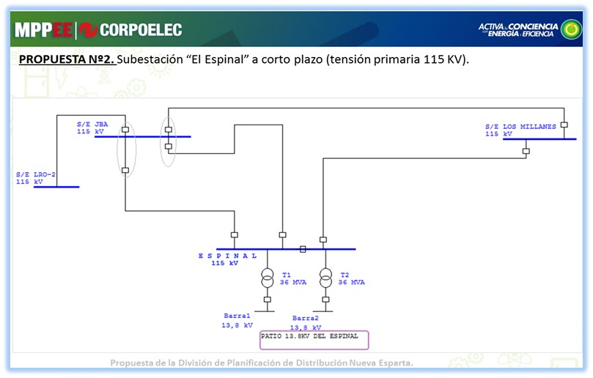 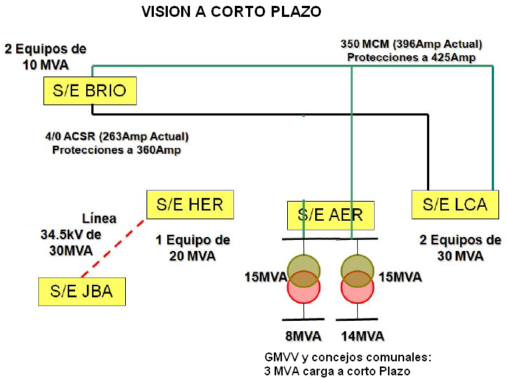
DESCRIPCION DEL PROYECTO
OBRAS ELÉCTRICAS Y CIVILES PARA LA ADQUISICIÓN Y PUESTA EN SERVICIO DE TRANSFORMADOR DE POTENCIA 34.5/13.8 KV; 15/20 MVA PARA REEMPLAZAR AL TRANSFORMADOR TR-1 (7.5 mva) DE LA SUBESTACIÓN AEROPUERTO CON EL PROPÓSITO DE DISMINUIR SOBRECARGAS, CUBRIR LA DEMANDA EXISTENTE Y POTENCIAL REPRESADA EN LA ZONA.
ALCANCE DEL PROYECTO
Justificación tecnica a mediano y largo plazo en la expansión del sistema al tener enñace con S/E El espinal para liberar sobrecargas en linea 34.5 KV
NORMALIZACIÓN DE SUMINISTRO DE ENERGÍA ELÉCTRICA A TRAVÉS DE SALIDA EXCLUSIVA PARA EL AEROPUERTO INTERNACIONAL. 2) REDISTRIBUCIÓN DE CARGAS ENTRE AMBAS BARRAS PARA BALANCE DE POTENCIA ENTRE TR-1 Y TR2. 3) BALANCE DE CARGA EN LÍNEAS DE 34.5 KV. 4) CUBRIR DEMANDA REPESADA Y CARGAS POTENCIALES EN FACTIBILIDAD DE SERVICIO A CORTO Y MEDIANO PLAZO. INCLUYEN OBRAS CIVILES ASOCIADAS, ESQUEMA DE PROTECCIÓN E INTEGRACIÓN DE SEÑALES AL SISTEMA SCADA. SUSTITUCIÓN DE SECCIONADORA Y MEJORAS DEL SISTEMA DE PUESTA A TIERRA. ADEMÁS, CONTEMPLA OBRAS CIVILES PARA BASE, LOZAS Y CANALIZACIONES DEL NUEVO TRANSFORMADOR 15/20 MVA; 34.5 KV. SE REQUIEREN AL MENOS 06 SECCIONADORAS MONOPOLARES DE 630A, 38KVN Y SUSTITUCIÓN DE SECCIONAMIENTOS EN 13.8 KV: D-403, D-303, D-103, D-284 Y EN LA BARRA DE 34.5 KV SE REQUIERE REEMPLAZAR B-214, B104.
IMPACTO PARA EL SEN
ESTE AUMENTO DE CAPACIDAD PERMITIRÁ LA REDISTRIBUCIÓN DE LA DEMANDA ACTUAL ENTRE AMBAS BARRAS Y CAPACIDAD DISPONIBLE. SE DEBE GARANTIZAR EL SERVICIO AL AEROPUERTO INTERNACIONAL, DISMINUIR SOBRECARGAS EN TR-2 Y TENER DISPONIBILIDAD PARA PROYECTOS TURISTICO
NÙMERO DE FAMILIAS BENEFICIADAS
12000
PERIODO DE EJECUCIÓN | LAPSO DE EJECUCION (EN MESES) | INICIO | FIN
 | 1 | 2026-02-01 | 2026-03-01
MONTO DE INVERSION ($) | 1,700,000.00 | FUENTE DE FINANCIAMIENTO |  | 2025 | 2026 | 2027 | 2028 | 2029 | 2030 | 2031
 |  |  |  |  | x
OBSERVACIONES
LA MAYOR PARTE DE LA CARGA LA SOPORTA EL TR-2 DE 15 MVA EL CUAL SE ENCUENTRA EN VALORES DE DEMANDA MAXIMA CERCANAS AL 100%. Y POR ENCIMA DE ESTE VALOR EN PERIODO DE ALTA DEMANDA (SIN CONSIDERAR LA DEMANDA REPRESADA Y SOLICITUDES DE FACTIBILIDADES CONDICIONADAS O NEGADAS.

FICHA PROYECTO 575
PRTSEN 2025-2031
PRT-ESTADO-NNN
PRT-NUEVA ESPARTA-575
ESTADO | MUNICIPIO | DIRECCION |  | SITUACION ACTUAL DEL PROYECTO | FASE DEL PROYECTO | TIPO DE INSTALACIÓN | NOMBRE DE LA INSTALACIÓN | NIVEL DE TENSIÓN | UNIDAD DE MEDIDA ( MVA, MW, km) | CAPACIDAD KM o MVAR
NUEVA ESPARTA | TUBORES | SUBESTACION LAS HERNÁNDEZ, VIA LAS HERNANDEZ-BOCA DEL RÍO |  | EN PLANIFICACION | POR EJECUTAR | SUBESTACIÓN | LAS HERNANDEZ TR-2 | 34.5/13.8 KV | MVA | 20
NOMBRE DEL PROYECTO |  |  |  | FOTOGRAFIA
Condicion actual de alta demandas y grandes caidas de tensión provocando grandes bloques decarga fuera de servicio.
AMPLIACIÓN Y ADECUACIÓN PARA LA INSTALACIÓN Y PUESTA EN SERVICIO EN LA SUBESTACIÓN LAS HERNANDEZ DE UN NUEVO TRANSFORMADOR DE 20 MVA; 34.5/13.8 KV PARA REDISTRIBUIR CARGAS EN 13.8 KV, ASUMIR NUEVAS CARGA Y CONTAR CON CAPACIDAD FIRME. |  |  |  | 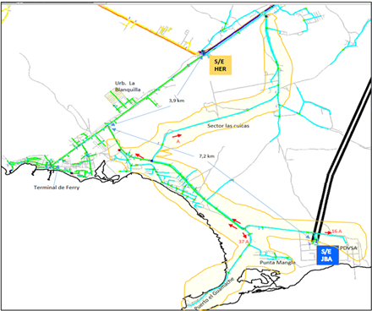 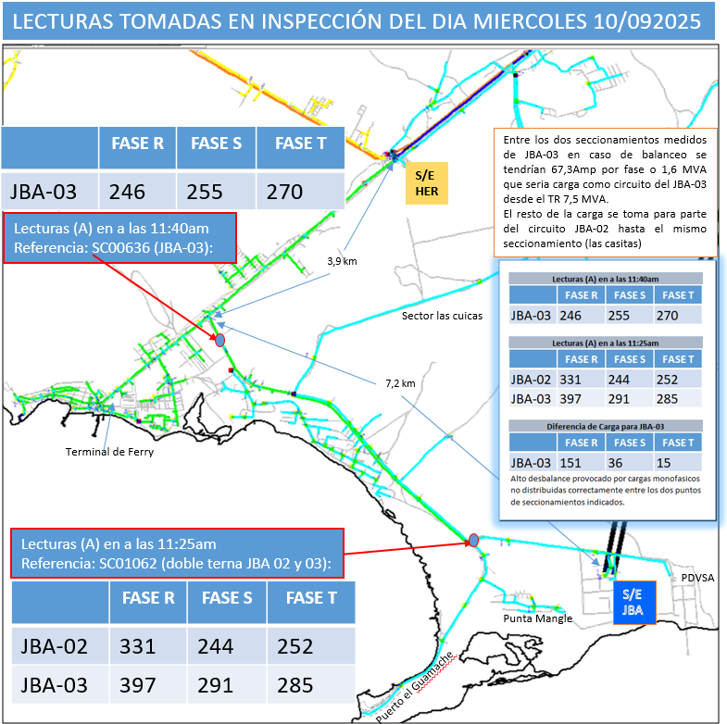
DESCRIPCION DEL PROYECTO
REALIZAR OBRAS ELECTRICAS Y CIVILES CORRESPONDIENTES A LA INSTALACION DE UN NUEVO TRANSFORMADOR DE 20 MVA 34,5/13,8 KV EN LA SUBESTACION LAS HERNANDEZ EN PORTICO EXISTENTE, INCLUYENDO INTERRUPTOR DE LLEGADA EN 34,5 KV, PROTECCIONES Y SEÑALES A SCADA.
ALCANCE DEL PROYECTO
Condición para el corto plazo. año 2026-2027
PERMITIRÁ NORMALIZAR LOS PERFILES DE TENSIÓN Y DE CARGAS DE LOS ALIMENTADORES DE 13.8 KV AJUSTADO A UNA TOPOLOGÍA DE RED DE MT BAJO NORMA, POR TANTO SE PODRÁ ASUMIR LA DEMANDA POTENCIA DE LA ZONA E IMPACTAR POSITIVAMENTE EN EL DESARROLLO DEL MUNICIPIO TUB
IMPACTO PARA EL SEN
PERMITIRÁ NORMALIZAR LOS PERFILES DE TENSIÓN Y DISMINUIR LOS NIVELES CARGAS DE LOS ALIMENTADORES DE 13.8 KV AL OPTIMIZAR LA TOPOLOGÍA DE RED DE MT BAJO NORMA, POR TANTO, SE PODRÁ ASUMIR LA DEMANDA DE LA ZONA E IMPACTAR POSITIVAMENTE EN EL DESARROLLO DEL MUNICIPIO TUBORES EN EL CUAL HAY DESARROLLOS HABITACIONALES Y COMERCIALES PENDIENTES POR FACTIBILIDAD DE SERVICIO.
NÙMERO DE FAMILIAS BENEFICIADAS
5500
PERIODO DE EJECUCIÓN | LAPSO DE EJECUCION (EN MESES) | INICIO | FIN
 | 2 | 1/3/207 | 2027-05-01
MONTO DE INVERSION ($) | 2,500,000.00 | FUENTE DE FINANCIAMIENTO |  | 2025 | 2026 | 2027 | 2028 | 2029 | 2030 | 2031
 |  |  |  |  |  | x
OBSERVACIONES
ACTUALMENTE SE CUENTA CON UN SOLO TRANSFORMADOR DE 20 MVA LO CUAL NO ES SUFICIENTE EN VISTA DE QUE SE TIENE CONSTRUIDA LA LINEA 34,5 KV DESDE LA SUBESTACIÓN JBA HASTA LA SUBESTACIÓN LAS HERNÁNDEZ LO CUAL MEJORARA NOTABLEMENTE LOS FLUJOS DE POTENCIA Y POR ENDE LA CALIDAD EL SERVICIO.

FICHA PROYECTO 576
PRTSEN 2025-2031
Justificación tecnica a mediano y largo plazo en la expansión del sistema
PRT-ESTADO-NNN
PRT-NUEVA ESPARTA-576
ESTADO | MUNICIPIO | DIRECCION |  | SITUACION ACTUAL DEL PROYECTO | FASE DEL PROYECTO | TIPO DE INSTALACIÓN | NOMBRE DE LA INSTALACIÓN | NIVEL DE TENSIÓN | UNIDAD DE MEDIDA ( MVA, MW, km) | CAPACIDAD KM o MVAR
NUEVA ESPARTA | PENINSULA DE MACANAO | SUBESTACION LOS EL MANGLILLO, VIA MANGLILLO-ROBLEDAL |  | INGENIERIA CONCEPTUAL | POR EJECUTAR | SUBESTACIÓN | TR1-MANGLILLO | 34,5/13,8 | MVA | 20
NOMBRE DEL PROYECTO |  |  |  | FOTOGRAFIA
UBICACION DE LA SUBESTACION MOVIL EN EL MANGLILLO Y CIRCUITOS ASOCIADOS
AMPLIACIÓN PARA NORMALIZACIÓN DE CAPACIDAD EN LA SUBESTACION EL MANGLILLO |  |  |  | 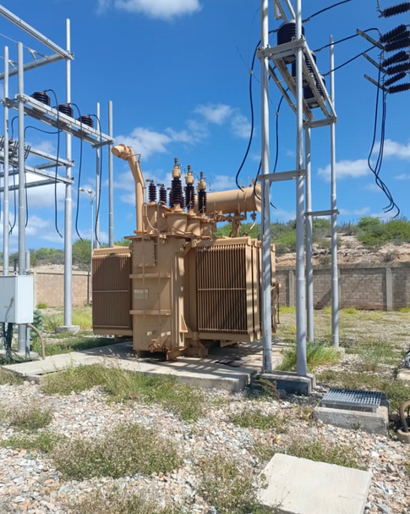 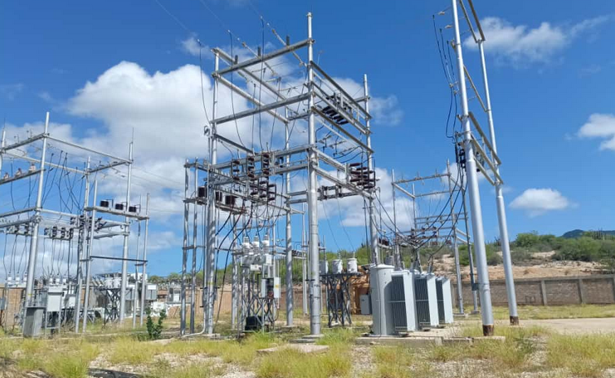 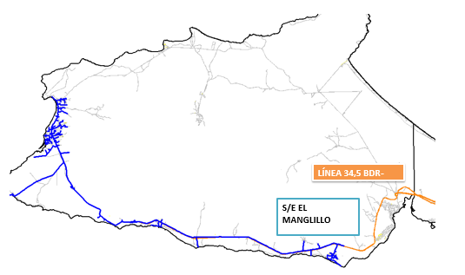
DESCRIPCION DEL PROYECTO
OBRAS CIVILES Y ELÉCTRICAS PARA LA INSTALACIÓN Y PUESTA EN SERVICIO DE TRANSFORMADOR FIJO DE 20 MVA, INCLUYENDO PROTECCIONES Y SEÑALES INTEGRADAS AL SISTEMA SCADA, ADEMAS DE LA NORMALIZACION DE SALIDAS EN 13.8 KV (INTERRUPTORES)
ALCANCE DEL PROYECTO
UNA VEZ PUESTO EN SERVICIO ESTE NUEVO TRANSFORMADOR SE PODRÁ TENER CAPACIDAD FIRME Y DISPONIBILIDAD DE UNIDAD MOVIL DE 34.5/14.1 KV DE 15 MVA.
IMPACTO PARA EL SEN
MEJORAR LA DISPONIBILIDAD EN EL SISTEMA Y LA CONFIABILIDAD, ESTE AUMENTO DE CAPACIDAD, DEBE IR LIGADO A LA PUESTA EN SERVICIO DE LA LÍNEA 34.5KV JBA-HER PARA LIBERAR CARGA DEL ANILLO 34.5KV. IMPACTAR DE FORMA POSITIVA EN EL DESARROLLO DEL MUNICIPIO PENÍNS
NÙMERO DE FAMILIAS BENEFICIADAS
2350
PERIODO DE EJECUCIÓN | LAPSO DE EJECUCION (EN MESES) | INICIO | FIN
 | 1 | 2027-10-01 | 2027-11-01
MONTO DE INVERSION ($) | 1,300,000.00 | FUENTE DE FINANCIAMIENTO |  | 2025 | 2026 | 2027 | 2028 | 2029 | 2030 | 2031
 |  |  |  |  |  | x
OBSERVACIONES
Actualmente está en servicio unidad móvil de 15 MVA 34,5 / 14,1KV, requiere la normalizacion de las salidas.

FICHA PROYECTO 577
PRTSEN 2025-2031
PRT-ESTADO-NNN
PRT-NUEVA ESPARTA-577
ESTADO | MUNICIPIO | DIRECCION |  | SITUACION ACTUAL DEL PROYECTO | FASE DEL PROYECTO | TIPO DE INSTALACIÓN | NOMBRE DE LA INSTALACIÓN | NIVEL DE TENSIÓN | UNIDAD DE MEDIDA ( MVA, MW, km) | CAPACIDAD KM o MVAR
NUEVA ESPARTA | ARISMENDI | SUBESTACION ARICAGUA, SECTOR ARICAGUA-LA MIRA |  | EN PLANIFICACION | PARALIZADO | CIRCUITO | NUEVO CIRCUITO | 13.8 | KM | 2.5
NOMBRE DEL PROYECTO |  |  |  | FOTOGRAFIA
Condicion actual de alta demandas y grandes caidas de tensión provocando grandes bloques decarga fuera de servicio.
AMPLIACIÓN Y ADECUACIÓN PARA LA INSTALACIÓN Y PUESTA EN SERVICIO EN LA SUBESTACIÓN ARICAGUA DE UN NUEVO TRANSFORMADOR DE 20 MVA; 34.5/13.8 KV PARA LIBERAR CARGA DE LOS ALIMENTADORES QUE PARTEN DE LA SUBESTACIÓN LA ASUNCIÓN, LOS CUALES PRESENTAN PROBLEMAS DE CAÍDA DE TENSIÓN Y NIVELES ELEVADOS DE DEMANDA. ESTO PERMITIRÁ EL DESARROLLO DEL MOTOR TURISMO ASOCIADO AL EJE DE PLAYA EL AGUA Y MANZANILLO. |  |  |  | 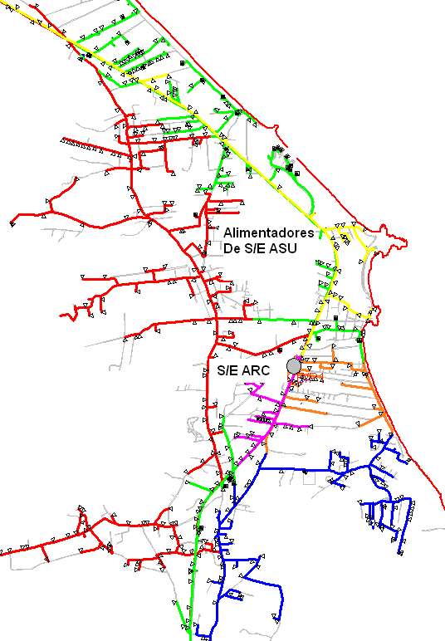
DESCRIPCION DEL PROYECTO
OBRAS CIVILES Y ELÉCTRICAS PARA LA INSTALACIÓN Y PUESTA EN SERVICIO DE TRANSFORMADOR DE 20 MVA; 34.5/13.8KV, INCLUYENDO PROTECCIONES Y SEÑALES INTEGRADAS AL SISTEMA SCADA, ADEMAS DE LA NORMALIZACION DE TRES (03) SALIDAS EN 13.8 KV ( SUSTITUIR DE 3 INTERRUPTORES DE 13,8 KV)
ALCANCE DEL PROYECTO
Justificación tecnica a mediano y largo plazo en la expansión del sistema
MINIMIZAR LOS NIVELES DE CARGA DEL TRANSFORMADOR TR-1 ACTUAL Y ASUMIR NUEVAS DEMANDAS DE PROYECTOS TURÍSTICOS Y RESIDENCIALES DEL MUNICIPIO ANTOLÍN DEL CAMPO ASOCIDAS AL MOTOR TURISMO ASOCIADO AL EJE DE PLAYA EL AGUA Y MANZANILLO, ACTUALMENTE LIMITADO POR LA CAPACIDAD DE TRANSPORTE DE UN TRAMO DE LÍNEA EN 34.5 KV CON CONDUCTOR 4/0 AWG Y A ESTE NUEVO TRANSFORMADOR SOLICITADO.
IMPACTO PARA EL SEN
MINIMIZAR LOS NIVELES DE CARGA DEL TRANSFORMADOR TR-1 ACTUAL EL CUAL AMERITA CAMBIO DE RADIADORES Y EMPACADURAS DE BUSHING, TRASFORMADOR ACTUAL EN CONDICIONES FÍSICAS NO APROPIADAS. DAR RESPUESTA A SOLICITUDES D EFACTIBILIDAD DEL MOTOR TURISMO QUE SE ENCUENTRAN CONDICIONADAS.
NÙMERO DE FAMILIAS BENEFICIADAS
5585
PERIODO DE EJECUCIÓN | LAPSO DE EJECUCION (EN MESES) | INICIO | FIN
 | 2 | 2027-02-01 | 2027-02-01
MONTO DE INVERSION ($) | 1,850,000.00 | FUENTE DE FINANCIAMIENTO |  | 2025 | 2026 | 2027 | 2028 | 2029 | 2030 | 2031
 |  |  |  |  | x
OBSERVACIONES
EL RETARDO DEL TENDIDO DEL CONDUCTOR EN ESTA OBRA PARALIZADA IMPIDE MINIMIZAR SOBRECARGAS EN CIRCUITOS VECINOS Y EVITAR GRANDES BLOQUES DE CARGA FUERA DE SERVICIO Y POR ENDE GRANDES TIEMPOS EN LAS INTERRUPCIONES DE SERVICIO AUNADO A LA FALTA DE COORDINACIÓN DE PROTECCIONES EN LOS MISMOS.

FICHA PROYECTO 578
PRTSEN 2025-2031
PRT-ESTADO-NNN
PRT-NUEVA ESPARTA-578
ESTADO | MUNICIPIO | DIRECCION |  | SITUACION ACTUAL DEL PROYECTO | FASE DEL PROYECTO | TIPO DE INSTALACIÓN | NOMBRE DE LA INSTALACIÓN | NIVEL DE TENSIÓN | UNIDAD DE MEDIDA ( MVA, MW, km) | CAPACIDAD KM o MVAR
NUEVA ESPARTA | PENINSULA D EMACANAO | SUBESTACION EL MANGLILLO. SECTOR EL MANGLILLO-BOCA DEL RIO |  | CON INGENIERIA DE DETALLE | POR EJECUTAR | CIRCUITO | RECONECTADOR | 13.8 | KM | 0
NOMBRE DEL PROYECTO |  |  |  | FOTOGRAFIA
topología del circuito solicitado (tramo de 2,5km en color negro) y tramos d ecragas cercanas de otro circuitoas que se benefician
RECUPERAR LA SALIDA D-305 MEDIANTE LA COLOCACIÓN DE RECONECTADOR DE 13.8 KV EN LA SUBESTACIÓN EL MANGLILLO |  |  |  | 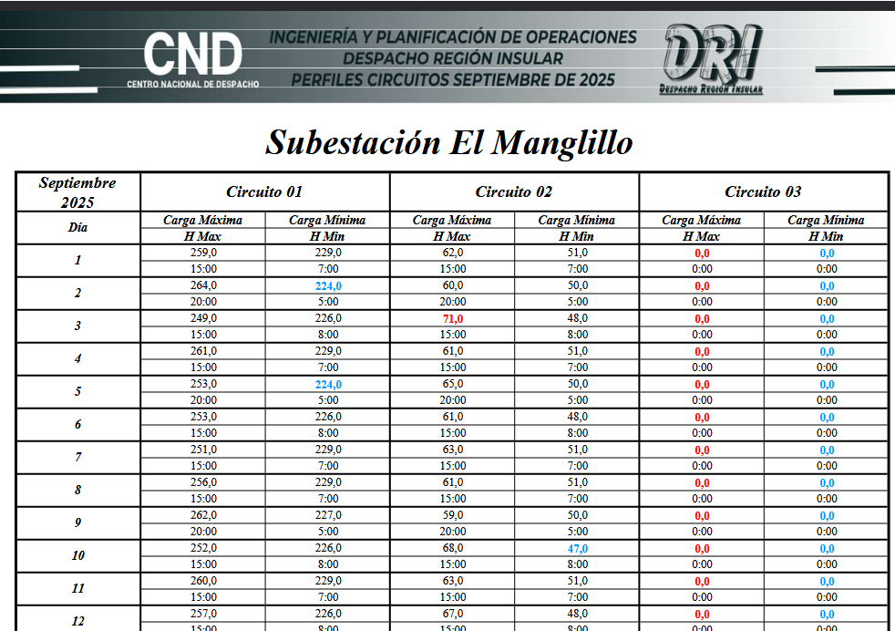
DESCRIPCION DEL PROYECTO
RECUPERAR LA SALIDA D-305 MEDIANTE LA COLOCACIÓN DE RECONECTADOR DE 13.8 KV.
ALCANCE DEL PROYECTO
DIVISIÓN DE CARGAS EN MEDIA TENSIÓN Y MEJORAR LOS PERFILES DE TENSIÓN.
IMPACTO PARA EL SEN
MEJORAR FLUJOS DE CORRIENTE Y POTENCIA, LIBERAR CARGA EN EL CIRCUITO D-105
NÙMERO DE FAMILIAS BENEFICIADAS
1600
PERIODO DE EJECUCIÓN | LAPSO DE EJECUCION (EN MESES) | INICIO | FIN
 | 1 | 2026-06-01 | 2026-07-01
MONTO DE INVERSION ($) | 10,908.00 | FUENTE DE FINANCIAMIENTO |  | 2025 | 2026 | 2027 | 2028 | 2029 | 2030 | 2031
 |  |  |  |  | x
OBSERVACIONES
INTERRUPTOR DAÑADO, CARGA TRANSFERIDA A LA SALIDA D-105 QUE ACTUALMENTE PRESENTA PROBLEMAS DE SOBRE CARGA

